自動釣銭機対応
■17.案件別ロジック
ユーザー名 |  |  |  |  |  |  |  | システム名 | プログラム名称 | プログラムID | 開発言語 | .net Framework | 作成者/作成日 | 改訂者/改訂日
株式会社ケーズホールディングス様 |  |  |  |  |  |  |  | Next店舗システム | 配送売上(全体) | Ks12000I | Visual Basic .Net | 4.0 | SMJ 本田 | SMJ 本田
 |  |  |  |  |  |  |  |  |  |  |  |  | 2021-04-26 | 2021-05-07

 | ◆案件名

 |  | 案件名称 |  |  |  |  | 自動釣銭機対応
 |  | 資料名称 |  |  |  |  | システム基本設計書(自動釣銭機対応)_Ver1.10.xlsx

 | ◆ロジック

 | ■９．釣銭機機能概要

 |  |  | １） | 自動釣銭機状態チェック
 |  |  |  | ・ | POSから自動釣銭機への接続確認
 |  |  |  | ・ | ニアフル、ニアエンプティ、フル、精査等のチェック
 |  |  |  | ・ | エラー解除ガイダンスの表示
 |  |  |  |  | （詰まった場所等を運用者へ通知するためグローリー社提供のアニメーションGIFを表示）

 |  |  |  | ●釣銭機操作のガイダンスをPOS画面上に表示します。（紙幣詰まり発生時など）

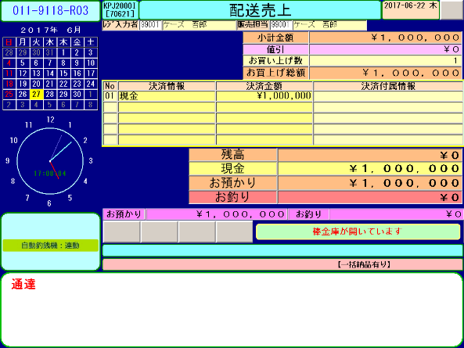
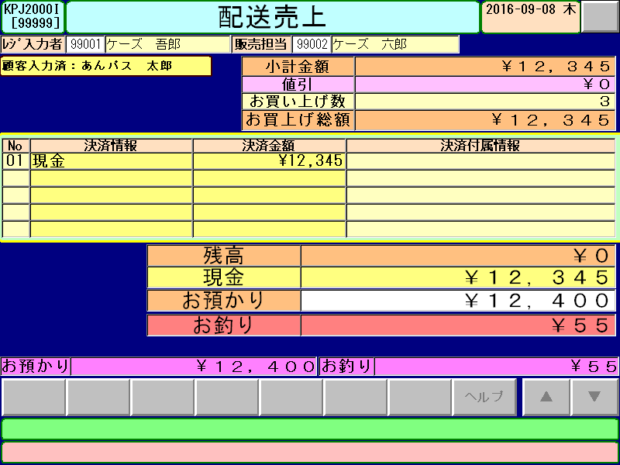
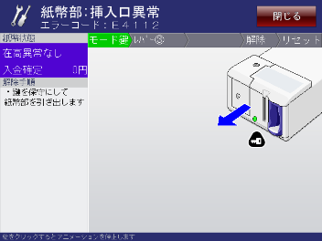
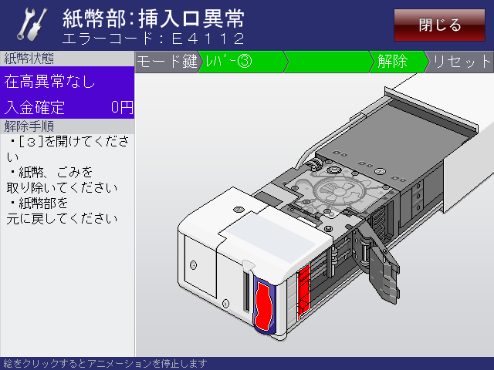

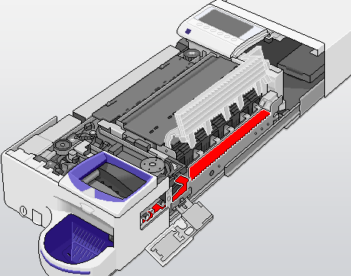

紙幣詰まりの箇所をお知らせ
硬貨詰まりの箇所をお知らせ

詰まりが発生

 |  |  | ２） | 自動釣銭機排他機能
 |  |  |  | ・ | 自動釣銭機と連動中（投入中、払出中等）を意味するポップアップ表示状態での排他処理
 |  |  |  | ・ | 連動中を表すポップアップ表示中は、画面切替機能を無効化してボタン上の文字を消します。
・釣銭機連動中（投入中、払出中）を表す
下記のポップアップ表示中は、画面切替ボタンを無効化します。
・無効化状態では、ボタン上の文字を表示しないようにします。

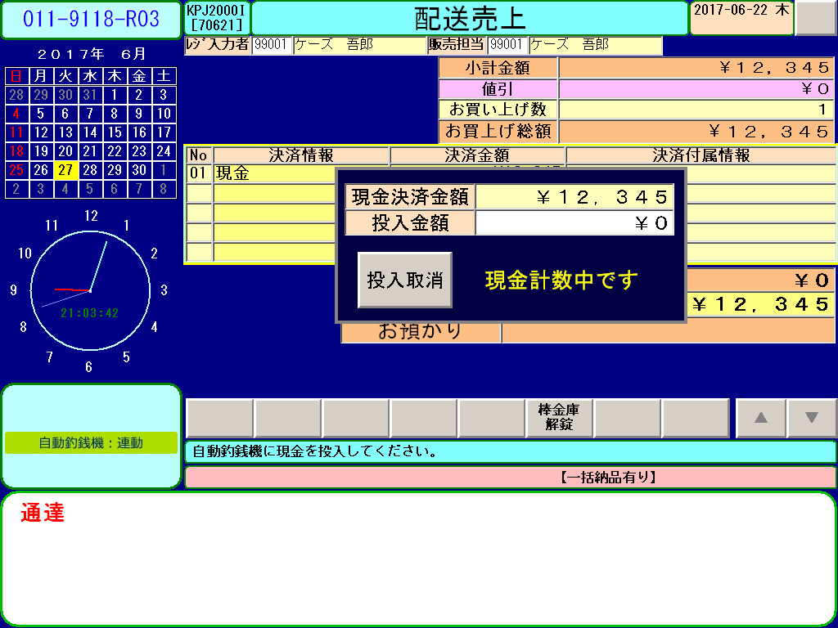

【投入中】
【払出中】

【ボタン有効状態】
【ボタン無効状態】

 |  |  | ３） | 自動釣銭機在高取得
 |  |  |  | ・ | 点検／精算系業務では、手入力を廃止して、
 |  |  |  |  | 自動釣銭機内の在高金額の自動取得して画面表示するよう変更します。
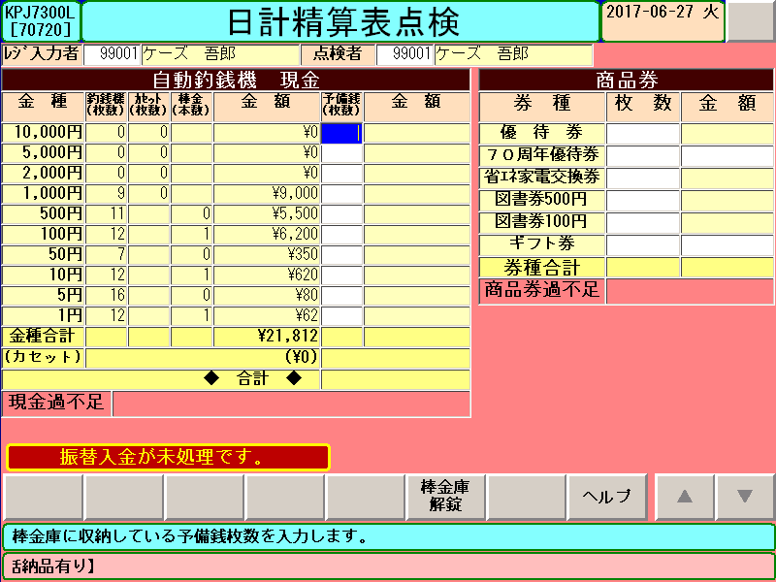
自動釣銭機内の金種を自動表示

 |  |  | ４） | 自動釣銭機に対する入金／出金機能の追加
 |  |  |  | ・ | 払出金額の連携
【払出中（出金、取消など）】

 |  |  |  | ・ | 投入金額の連携 ※自動釣銭機側を入金待ち状態に遷移
 |  |  |  | ・ | 入金額の取得
【投入中】
【払出中（釣銭払出時）】

・計数処理のタイミングで投入金額を更新
・投入金額≧現金決済金額で投入完了ボタン表示
・「投入取消」ボタン押下で、それまでに投入した現金（紙幣・硬貨・棒金）を払出します。

 |  |  | ５） | 棒金庫解錠および、閉まった際の在高チェック
 |  |  |  | ・ | 機能ボタンに「棒金庫解錠ボタン」を配置し棒金庫を開ける機能を設けます。
 |  |  |  | ・ | 棒金庫を閉めた際に、棒金庫内の棒金本数をチェック（開閉前後の比較）します。

棒金保管庫の開閉について
棒金保管庫が
開いている状態
(ランプが青く点滅)
棒金保管庫を
閉めた状態
(ランプが青く点灯)
★棒金保管庫は手動で閉める必要があります。
※閉めないと計数できないため先に進めません。
そのため、棒金保管庫が開いている間は
POS画面の右下にメッセージを表示し、
速やかに閉めてもらうよう促します。

棒金取り出しチェック

「棒金庫解錠」ボタン押下
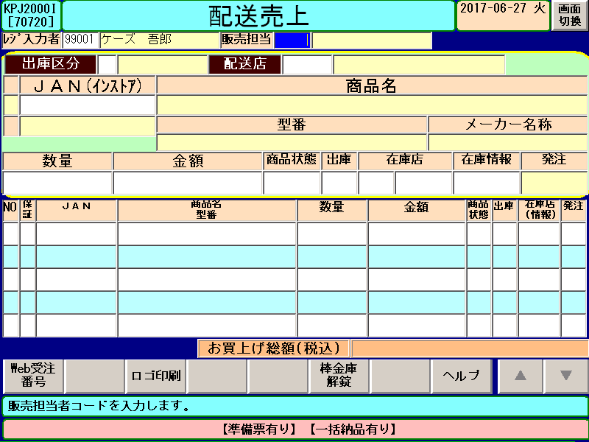
取り出した棒金が指定した金種、本数と異なる場合、
POS画面上に警告メッセージを表示します。
※金種、本数が一致するまで先に進めません。

棒金収納チェック

振替出金取消では、収納した棒金が振替出金時に
取り出した金種、本数と異なる場合、
POS画面上に警告メッセージを表示します。
※金種、本数が一致するまで先に進めません。

 |  |  | ６） | 予備銭の入金／出金
 |  |  |  | 予備銭との交換
 |  |  |  | 予備銭を使用して払出し／投入
 |  |  |  | ・ | （曲がった硬貨、古い硬貨 や 折り目の入った紙幣、破れた紙幣等）自動釣銭機で
 |  |  |  |  | 取り扱いができない現金の投入／払出では、予備銭と交換する運用を可能とします。
 |  |  |  | ・ | 入金・出金中のPOSまたは自動釣銭機の電源落ち等の場合に
 |  |  |  |  | 予備銭を使用した運用を可能とします。

 |  |  |  | ●点検／精算系業務で予備銭を手入力することができます。
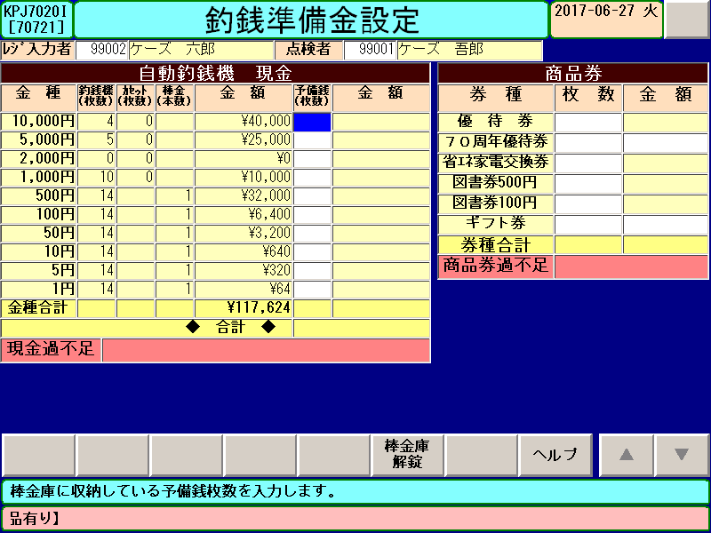
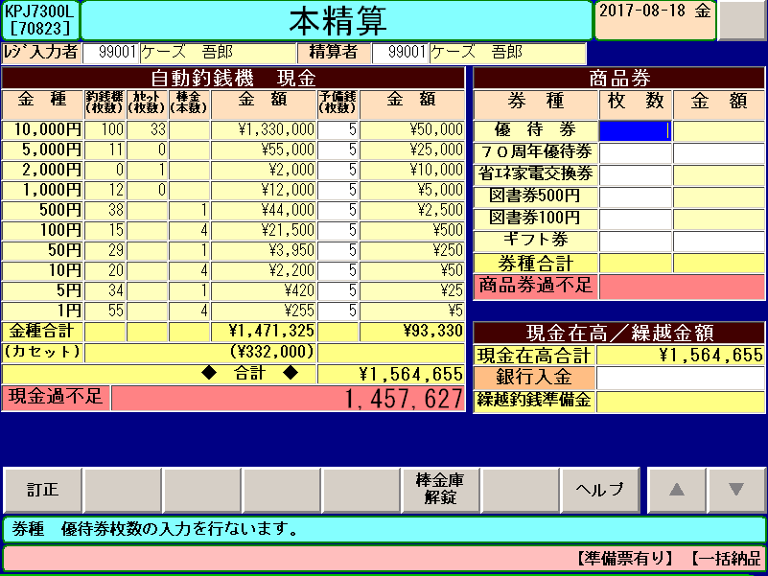
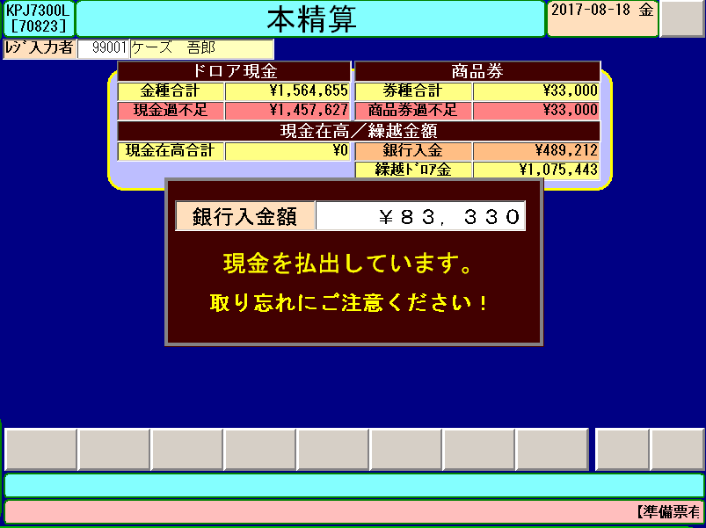

①予備銭に投入する金種枚数を入力
③棒金庫内の予備銭の
金種枚数を入力
④③の入力内容に従って
金庫へ回収

②自動釣銭機の
棒金庫に保管

 |  |  | ７） | 売上系の変更
 |  |  |  | ・ | 決済画面にて自動釣銭機関連機能の呼出機能「釣銭機メニュー」の追加
 |  |  |  |  | ⇒ 「振替入金」、「振替出金」、「棒金庫から自動釣銭機への両替」、「回収」機能の呼出を可能とします。
 |  |  |  | ・ | 高額決済時（１００万円以上）の場合は手入力運用となります。
 |  |  |  |  | ⇒ 高額決済取引では、自動釣銭機本体から現金出し入れはせず、予備銭を使用する運用とします。
 |  |  |  | ・ | 売上訂正の投入金額／払出金額は、、赤伝と新黒伝における現金決済分の差額とします。
 |  |  |  | ・ | 売上訂正における赤伝処理後の新黒伝入力中のPG落ちでは、自動的にPOS復帰後に新黒伝入力から再開することとします。

 |  |  |  | ●釣銭機メニュー
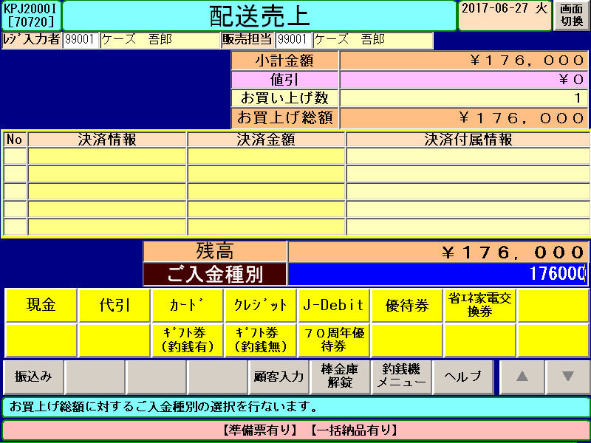
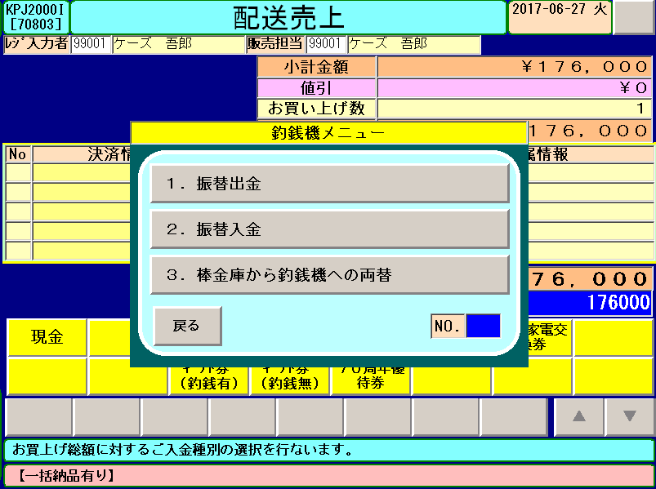

「釣銭機メニュー」ボタン押下

 |  |  |  | ●高額決済時（１００万円以上）の払出、投入
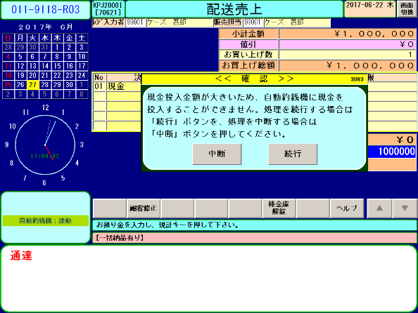
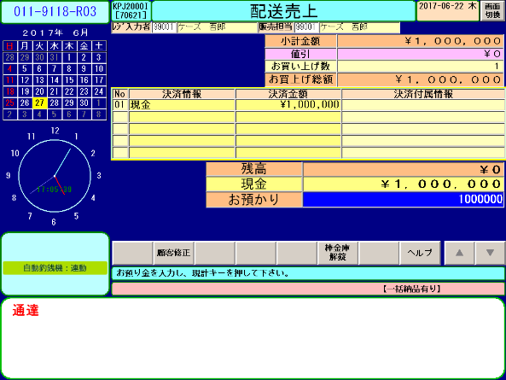
②他の決済に変更するか、現金決済の選択
③現行どおり、お預かり金を手入力
予備銭
※売上訂正では、赤伝・新黒伝の差額現金が１００万円以上の場合も
同じ操作になります。
④予備銭として保管
１００万円以上は自動釣銭機に
投入できません。
①１００万円以上の現金決済では確認メッセージを表示
投 入

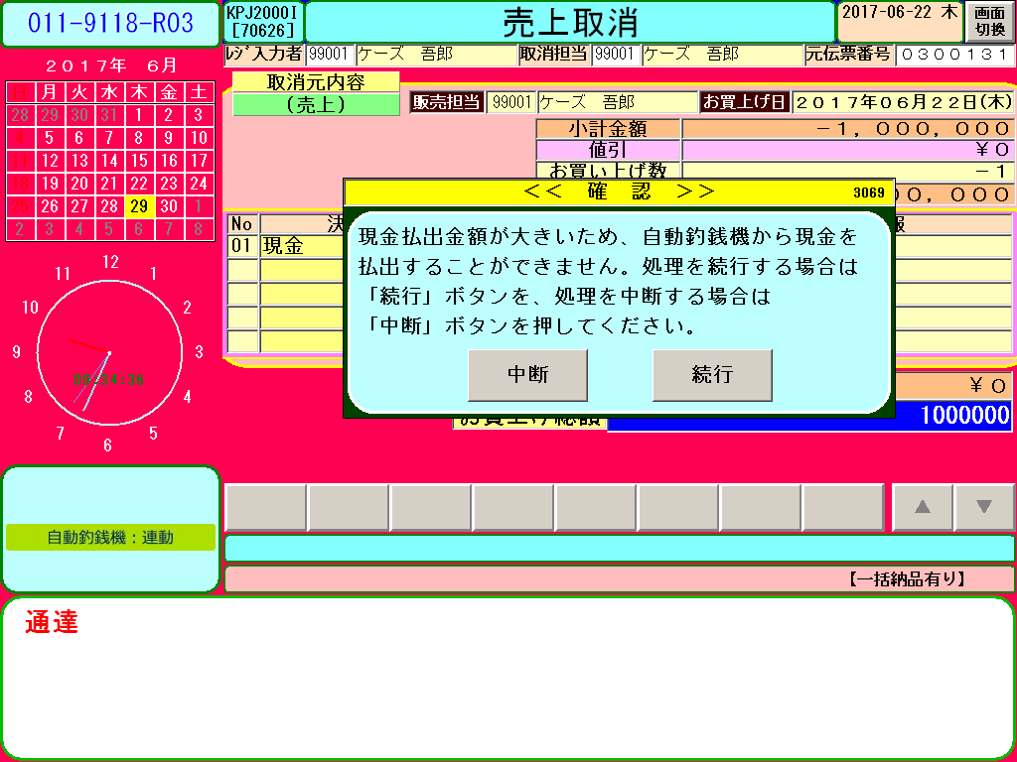
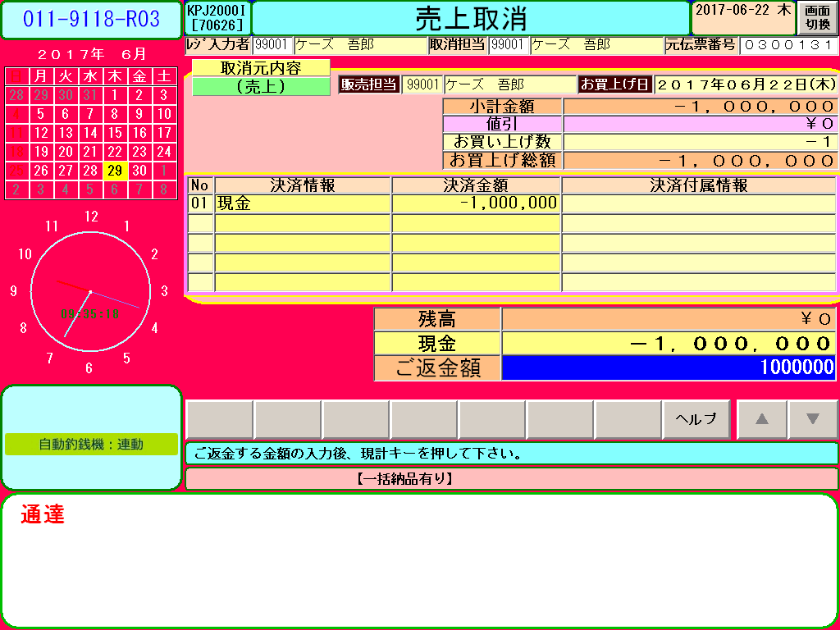
１００万円以上は自動釣銭機から
払出しできません。
②売上取消を中断するか、現金返金の選択
③現行どおり、ご返金額を手入力
予備銭
※売上訂正では、赤伝・新黒伝の差額現金が１００万円以上の場合も
同じ操作になります。
④予備銭から払出し
※あらかじめ、振替入出金にて必要な現金を予備銭としてご用意頂き実施ください。
①１００万円以上の現金決済では確認メッセージを表示
払 出 し

 |  |  | １８） | 自動釣銭機関連トラン
 |  |  |  | ・ | 自動釣銭機対応において、以下のトランを新規追加／変更します。
 |  |  |  | ・ | トラン追加に伴い、画面表示、POSレシートを変更します。

 |  |  | １９） | 自動釣銭機関連テーブル
 |  |  |  | ・ | 自動釣銭機対応において、以下のテーブルを新規追加／変更します。

 |  |  | ２０） | アイコン表示
 |  |  |  | ・ | 下記７種類のアイコンを画面表示します。
 |  |  |  |  | ① | 連動状態（連動／非連動）
 |  |  |  |  | ② | 接続不可 ：オフラインの場合
 |  |  |  |  | ③ | 在高不確定 ：自動釣銭機の精査が必要な場合
 |  |  |  |  | ④ | フル ：１金種以上がフル状態
 |  |  |  |  | ⑤ | ニアフル ：１金種以上がニアフル状態
 |  |  |  |  | ⑥ | エンプティ ：１金種以上がエンプティ状態
 |  |  |  |  | ⑦ | ニアエンプティ：１金種以上がニアエンプティ状態

 |  |  |  | ●アイコンにて異常をお知らせします。
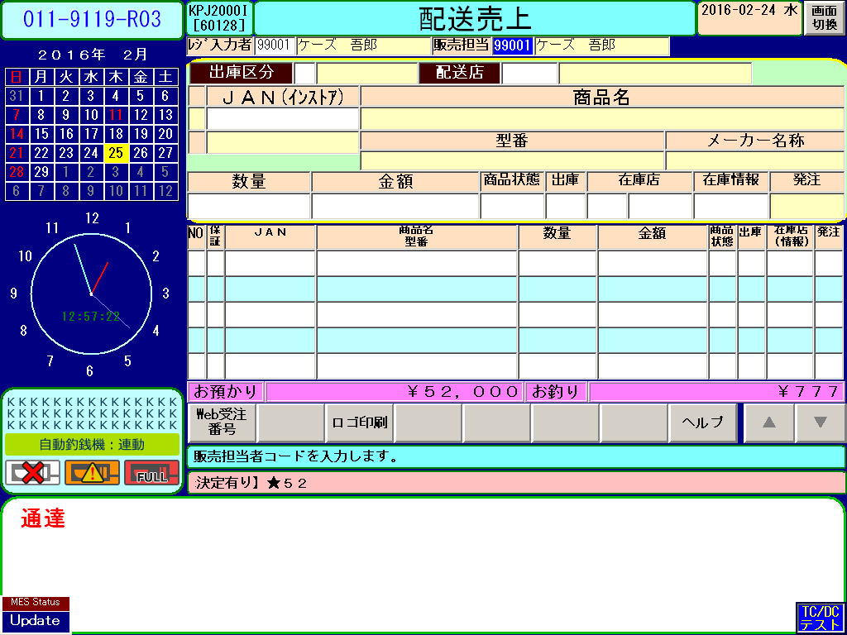
連動状態
正常稼働状態（自動釣銭機と連動状態）
自動釣銭機と非連動状態
※開店時に切り離して稼働した場合

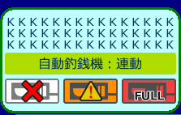
自動釣銭機とＰＯＳが
接続不可（オフライン）状態
（電源断やケーブル接続不可等）

在高不確定時
自動釣銭機が在高不確定状態 または、
POS理論値と自動釣銭機の有高が不整合

（ニア）エンプティ、（ニア）フル時
自動釣銭機内の金種が（ニア）エンプティ状態

自動釣銭機内の金種が（ニア）フル状態

 |  |  | ２３） | 紙幣／硬貨投入中の異常発生時の対応について
 |  |  |  | ・ | （プログラム異常終了、自動釣銭機、POSの電源落ち 等の場合）は、
 |  |  |  |  | 自動釣銭機内の現金がPOS理論値よりも「過剰」な状態
 |  |  |  |  | （自動釣銭機 ＞ ＰＯＳ理論値）となるため、以下の運用を行って頂くこととします。

 |  |  |  | （運用対応）
 |  |  |  |  | ① | POSおよび、自動釣銭機復帰後、
 |  |  |  |  |  | 同一機能を起動すると、異常発生時に投入済みの現金を、一旦全額払出します。
 |  |  |  |  | ② | 改めて、現金を投入します。
 |  |  |  |  | ※投入中の異常発生時は、同一起動のみ使用可能とします。
 |  |  |  |  | 異なる機能がメニューから呼び出された場合は、エラーメッセージ表示しメニューに戻ります。

復旧後、投入済み現金を払出し
POS
100,000円
自動釣銭機
100,000円
同一機能にて
3000円払出し
再度現金投入
POS
113,000円
自動釣銭機
113,000円
13,000円を自動釣銭機へ
再投入
投 入 中
例）13000円投入の場合で3000円投入時に自動釣銭機の電源落ち
POS
100,000円
処理前の状態
自動釣銭機
100,000円
投入中
処理後の状態
POS
100,000円
自動釣銭機
103,000円
電源落ち
3000円投入時点で
自動釣銭機電源落ち
自動釣銭機側が3,000円過剰
＝
＝
自動釣銭機とPOSの現金一致

 |  |  | ２４） | 紙幣／硬貨払出中の異常発生時の対応について
 |  |  |  | ・ | （プログラム異常終了、自動釣銭機、POSの電源落ち 等の場合）は、
 |  |  |  |  | 自動釣銭機内の現金がPOS理論値よりも「過小」な状態
 |  |  |  |  | （自動釣銭機 ＜ ＰＯＳ理論値）となるため、以下の運用を行って頂くこととします。

 |  |  |  | （運用対応）
 |  |  |  |  | ① | 異常発生時に払出しされた現金は、予備銭として保管します。
 |  |  |  |  | ② | POSおよび、自動釣銭機復帰後、同一機能を起動し、再度最初から処理をやり直しとします。
 |  |  |  |  | ※投入中の異常発生時は、同一起動のみ使用可能とします。
 |  |  |  |  | 異なる機能がメニューから呼び出された場合は、エラーメッセージ表示しメニューに戻ります。

払 出 し 中

例）13000円払出しの場合で3000円払出し時に自動釣銭機の電源落ち
ＰＯＳ側が
3,000円過剰

処理前の状態
払出し中
処理後の状態

自動釣銭機
100,000円
POS
100,000円
自動釣銭機
97,000円
POS
100,000円
電源落ち
自動釣銭機と
予備銭の合計が
POSの現金と一致
払出し分は、予備銭として保管
払出分（3,000円）を
棒金庫の予備銭エリアで保管

自動釣銭機
17,000円
予備銭
3,000円
POS
20,000円

自動釣銭機（合計）
20,000円
＝
ＰＯＳ理論値
20,000円

 | ■概略図：自動釣銭機連動対応における、金銭管理・移動方法について
POS（R02：管理POS）
銀行（入金）
仮精算
本精算
回収（売上）

振替出金

振替出金
金庫金
自動釣銭機
本体
棒金庫
回収カセット

振替入金
振替出金
棒金庫からの両替
銀行入金

予備銭
振替入金
振替出金

振替入金

振替出金

振替出金
振替入金
振替出金
振替入金

振替入金
振替出金
振替入金
POS（管理POS以外）
振替出金

自動釣銭機
本体
棒金庫
回収カセット
振替入金
振替出金

棒金庫からの両替
銀行入金

振替入金

振替出金
振替入金
振替入金
振替出金
振替出金
予備銭

仮精算
本精算
回収（売上）

